Hoja1
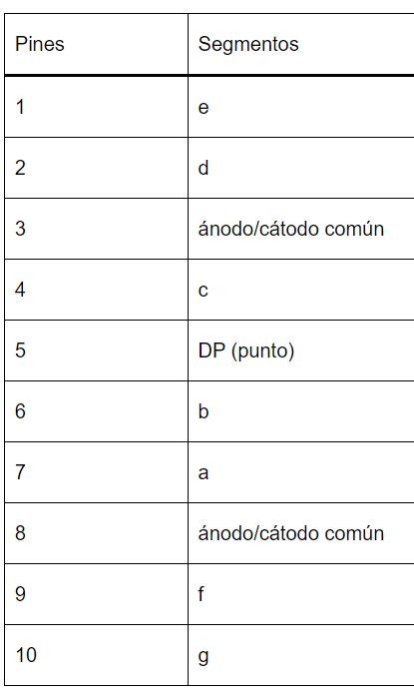
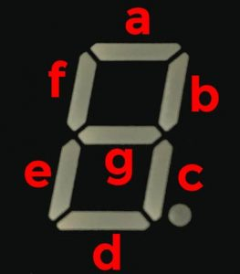
A | B | C | D | E | F | G | salida | valor num. | pares
1 | 1 | 1 | 1 | 1 | 1 | 0 | 0 | 0 |  | 0
0 | 1 | 1 | 0 | 0 | 0 | 0 | 1 | 1 |  | 0
1 | 1 | 1 | 1 | 0 | 1 | 0 | 2 | 2 | 2 | 1
1 | 1 | 1 | 1 | 0 | 0 | 1 | 3 | 3 |  | 0
0 | 1 | 1 | 0 | 0 | 1 | 1 | 4 | 4 | 4 | 1
1 | 0 | 1 | 1 | 0 | 1 | 1 | 5 | 5 |  | 0
1 | 0 | 1 | 1 | 1 | 1 | 1 | 6 | 6 | 6 | 1
1 | 1 | 1 | 0 | 0 | 0 | 0 | 7 | 7 |  | 0
1 | 1 | 1 | 1 | 1 | 1 | 0 | 8 | 8 | 8 | 1
1 | 1 | 1 | 0 | 1 | 1 | 0 | 9 | 9 |  | 0
1 | 1 | 1 | 0 | 1 | 1 | 1 | A | 10 | A | 1
0 | 0 | 1 | 1 | 1 | 1 | 1 | b | 11 |  | 0
1 | 0 | 0 | 1 | 1 | 1 | 0 | C | 12 | C | 1
0 | 1 | 1 | 1 | 1 | 0 | 1 | d | 13 |  | 0
1 | 1 | 1 | 1 | 0 | 0 | 1 | E | 14 | E | 1
1 | 1 | 1 | 0 | 0 | 0 | 1 | F | 15 |  | 0

